001
 |  |  |  |  |  |  |  |  |  |  |  | Animation pédagogique
Objectifs | Code | Timing | Conception | animations | captations | Montage fait | Validation Hervé | Web TV | H5P | étape | Contenu | Visuel | Texte | Audio | Intéractions animations | Question en suspens
Savoir ce qu'est un système - Savoir repérér les caractéristiques d'un système. | c010 | 0:00:47 |  |  |  |  |  |  |  | Découverte / questionnement : poser la question qu'est-ce qu'un système? | système bancaire, système métrique, système éducatif, système d'information, système digestif … Lien? | Afficher les expressions, | système bancaire, système métrique, système éducatif, système d'information, système digestif | «système bancaire, système métrique, système éducatif, système d'information, système digestif… Ces … ont en commun l'utilisation du terme système. Mais qu'est-ce au juste un système?» | puis mettre en évidence le mot système
Un ensemble d’éléments en interaction entre eux et avec l’environnement, intégré pour rendre à son environnement, ou à lui-même, les services correspondants à sa finalité.
 | c020 | 0:00:32 |  |  |  |  |  |  |  |  |  |  |  | Un système est un ensemble d'éléments en interaction entre eux et avec l’environnement, intégré pour rendre à son environnement, ou à lui-même, les services correspondants à sa finalité. | Apparition progressive es icones-concept | Source de cette définition?
 | c030 | 0:01:07 |  |  |  |  |  |  |  | Répondre à la question posée en s'appuyant sur la définition. | système bancaire, système éducatif... : éléments = , intéractions = , environnement = , services = , finalité = | Diapo |  | Par exemple, le système bancaire est composé de nombreux éléments : les banques, les clients, les marchés financiers, les systèmes de paiement (comme les cartes de crédit), les régulateurs (comme les banques centrales), etc. Ces éléments sont interdépendants entre eux. Par exemple, les régulateurs surveillent les activités des banques pour s'assurer qu'ellees respectent un certain nombre de normes de sécurité financière. L'environnement est constitué de différents facteurs politiques et sociaux comme les taux d'intérêt, la réglementation, la concurrence d'autres acteurs financiers comme les plateformes de prêt en ligne, la conjoncture économique, etc. Le SB offre une variété de services comme l'octroi de crédit, les services de paiements (par chèque, CB, etc.), du conseil en gestion de patrimoine, etc. Le SB a différentes finalités. Par exemple :mobiliser l'épargne et canaliser l'investissement productif pour contribuer à la croissancee économique. On peut aussi citer son rôle dans la stabilisation de l'éconoomie. | Remplacement progressif es icones-concept
.....
....
.....
....
.....
 | c040 |  |  |  |  |  |  |  |  | Evaluation | Positionner les termes fournis dans la bonne catégorie éléments = , intéractions = , environnement = , intégré = , services = , finalité = pour le système bicyclette |  | elm: guidon, selle, roue, finalité : transport, améliorer la santé, loisir services:exercice physique, randonnée de montagne, , env=route, cycliste,
Savoir représenter de façon schématique un système. | c050 | 0:00:32 |  |  |  | A faire |  |  |  | Système ouvert |  |  | Pour réaliser sa fonction un système ouvert utilise des éléments en entrées et produit des éléments en sortie.
Production industrielle
 | c060 | 0:00:49 |  |  |  |  |  |  |  | Exemple |  | Vidéo contexte industriel? |  | Prenons l'exemple d'un système de production industrielle. La finalité est de produire des biens et services pour répondre aux besoins des consommateurs et des entreprises. Les entrées peuvent être des matières premières, des données informatiques… Les sorties peuvent être les produits manufacturés, des déchets, des données de production…
Bilan - savoir distinguer ce qui est un système ou non. | c070 |  |  |  |  |  |  |  | Ajouter caillou et questionner les réponses pour dessin et chanson |  | Sélectionner les systèmees dans la liste | 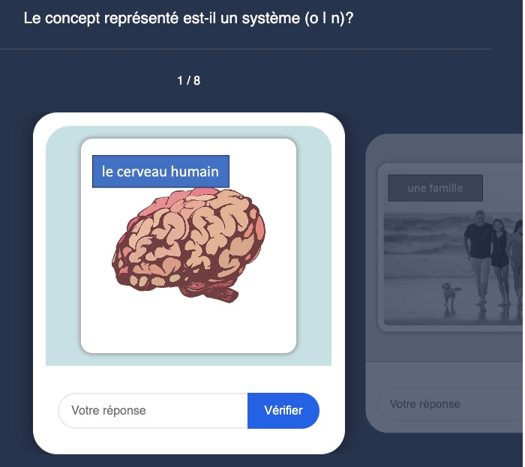 | cerveau, code Morse, code de la route, chanson, brosse à dent, armoire, famille, un dessin | N/A | Sélection des bonnes images
Savoir représenter un système avec le formalisme étudié. | c080 |  |  |  |  |  |  |  |  |  | Replacer les termes sur le schéma | 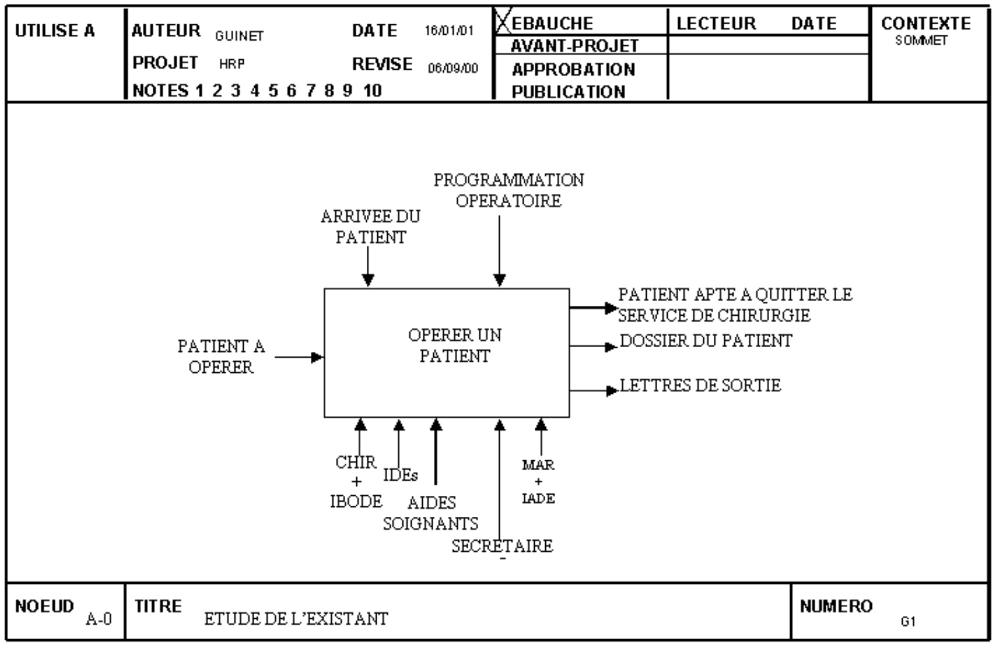 | N/A | N//A | Drag and Drop

Références |  |  |  |  |  |  |  |  |  | Boris Golden, what is system architecture?
 |  |  |  |  |  |  |  |  |  | TBD

